Explications du fichier
Avant de commencer, voici une explication du fichier
Ce fichier pourra vous servir pour calculer votre temps d'autonomie avec une installation déjà en place, la capacité nécessaire de votre batterie ou encore de vos panneaux solaires.
IMPORTANT : Si vous voulez connaître vos besoins en source d'énergie à partir de vos dépenses en énergie, laissez la première partie (sources d'énergie) vide. Remplissez uniquement vos besoins, et vous verrez dans la catégorie des résultats s'afficher la puissance minimale de batterie nécessaire.
Retrouvez ici lvotre disponibilité totale en énergie disponible.
Une fois votre batterie choisie, il vous faudra réfléchir au panneau solaire qui conviendra pour charger cette batterie.
La capacité de votre batterie est indiquée sur cette dernière. Si vous utilisez ce fichier pour déterminer quelle batterie acheter, laissez ce champs vide.
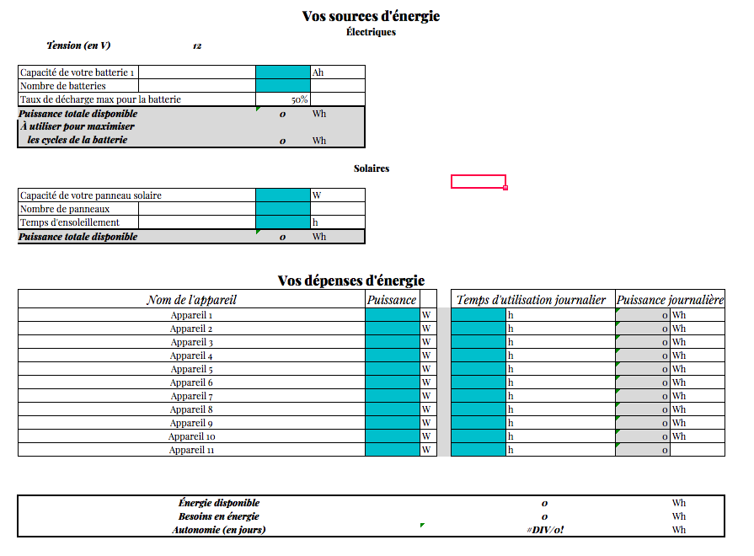

Retrouvez ici la puissance totale disponible en prenant en compte les 50% de décharge maximum conseillé.

Entrez ici le nombre de batteries que vous souhaitez installer. Vous n'avez pas la possibilité de mettre plusieurs puissances, car cela est fortement déconseillé. Utilisez plusieurs batteries de même puissance et de même marque, achetées au même moment.

La puissance journalière dont vos appareils auront besoin pour fonctionner (ou la puissance journalière qu'ils utiliseront)

Il est déconseillé de laisser la batterie se charger à plus de 50%. Cela réduirait fortement son espérance de vie.

Si vous avez plusieurs panneaux de puissances différentes, additionnez-les, indiquez la puissance ici et indiquez 1 sur le nombre de panneaux.

Notez ici le nombre d'heures d'ensoleillement le plus bas que vous pourrez rencontrer. À déterminer selon votre région.

Le montant des besoins en énergie doit toujours être inférieur à celui de l'énergie disponible.

Indiquez ici la puissance de vos appareils. N'oubliez pas de changer le nom de l'appareil pour ne pas vous y perdre. Formule si la puissance n'apparaît pas sur l'appareil : Volt (V) * Ampères (A) = Kilowatts x 1000 pour avoir la puissance en W

Le nombre d'heures où vous utiliserez votre appareil. Marquez toujours le maximum. Par exemple, notez l'utilisation du chauffage telle que vous la ferez en hiver !

